E2.1
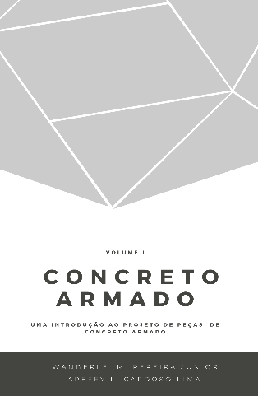
 |  |  | Concreto Armado |  | Volume I
 |  |  | Uma introdução ao projeto de peças de concreto armado
 |  |  | Prof. Wanderlei Malaquias Pereira Junior
 |  |  | Prof. Areffy Luiz Cardoso Lima
 |  |  | Legenda
 |  |  |  | Usuário inserir dados

Exercício Resolvido 2.1

t (cm) | h (cm) | t/2 (cm) | 30%.h (cm) | a (cm)
20 | 55 | 10 | 16.50 | 10.00
50 | 55 | 25 | 16.50 | 16.50
 |  | 0 | 0.00 | 0.00
 |  | 0 | 0.00 | 0.00
 |  | 0 | 0.00 | 0.00
 |  | 0 | 0.00 | 0.00
 |  | 0 | 0.00 | 0.00
 |  | 0 | 0.00 | 0.00
 |  | 0 | 0.00 | 0.00
 |  | 0 | 0.00 | 0.00
 |  | 0 | 0.00 | 0.00
 |  | 0 | 0.00 | 0.00
 |  | 0 | 0.00 | 0.00
 |  | 0 | 0.00 | 0.00

